AIRE ACONDICIONADO
ITEMS

PROYECTO: “EQUIPAMIENTO DE LA OFICINA ANIN (AUTORIDAD NACIONAL DE INFRAESTRUCTURA)

ITEM | DESCRIPCION | UND | CANTIDAD | MEDIDAS |  |  | PARCIAL | TOTAL | IMAGEN - REFERENCIAL
 |  |  |  | LARGO | ANCHO | ALTURA
1 | ARQUITECTURA
1.1 | OTROS
2 | INSTALACIONES ELECTRICAS (INCL. CABLEADO +CANALETIADO) ( TODA EL AREA DE LOCAL )
2.1 | SISTEMA ELÉCTRICO
3.1.1 | SUMINISTRO E INSTALACIÓN DE SISTEMA DE AIRE ACONDICIONADO DE 36 0000 BTU Y 36 000 BTU • Tipo Split • Voltaje 220V-60Hz-1F • Refrigerante Ecológico | Unid | 1 |  |  |  |  | 1 | 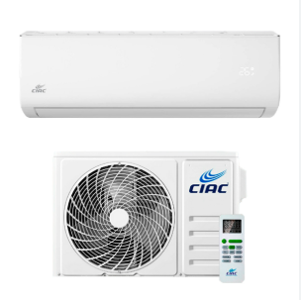
3.1.2 | SUMINISTRO E INSTALACIÓN DE SISTEMA DE AIRE ACONDICIONADO DE 12 0000 BTU Y 36 000 BTU .Tipo Split • Voltaje 220V-60Hz-1F • Refrigerante Ecológico | Unid | 1 |  |  |  |  | 1

